Шапка
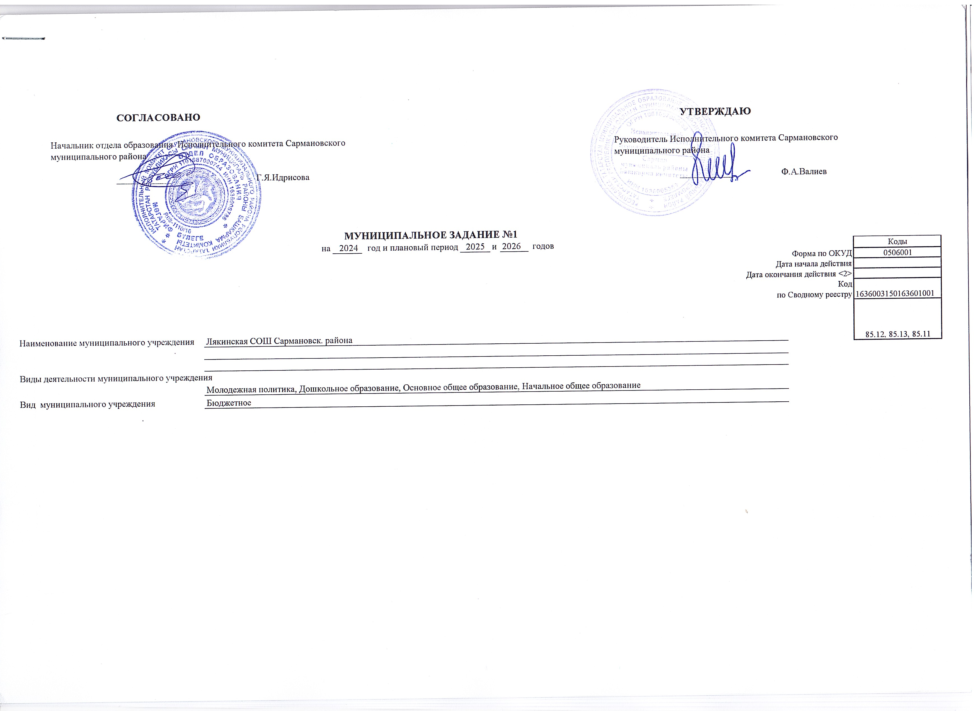

 |  | СОГЛАСОВАНО |  |  |  |  |  |  |  |  |  | УТВЕРЖДАЮ
 | Начальник отдела образования Исполнительного комитета Сармановского муниципального района |  |  |  |  |  |  |  |  |  | Руководитель Исполнительного комитета Сармановского муниципального района

 |  | _______________ | Г.Я.Идрисова |  |  |  |  |  |  |  |  | _______________ | Ф.А.Валиев

 |  |  |  |  | МУНИЦИПАЛЬНОЕ ЗАДАНИЕ №1
 |  |  |  | на | 2024 | год и плановый период | 2025 | и | 2026 | годов |  |  |  |  | Коды
 |  |  |  |  |  |  |  |  |  |  |  |  |  | Форма по ОКУД | 0506001
 |  |  |  |  |  |  |  |  |  |  |  |  |  | Дата начала действия
 |  |  |  |  |  |  |  |  |  |  |  |  |  | Дата окончания действия <2>
 |  |  |  |  |  |  |  |  |  |  |  |  |  | Код | 1636003150163601001
 |  |  |  |  |  |  |  |  |  |  |  |  |  | по Сводному реестру
 |  |  |  |  |  |  |  |  |  |  |  |  |  |  | 85.12, 85.13, 85.11

Наименование муниципального учреждения |  |  | Лякинская СОШ Сармановск. района

Виды деятельности муниципального учреждения
 |  |  | Молодежная политика, Дошкольное образование, Основное общее образование, Начальное общее образование
Вид муниципального учреждения |  |  | Бюджетное

Часть 3
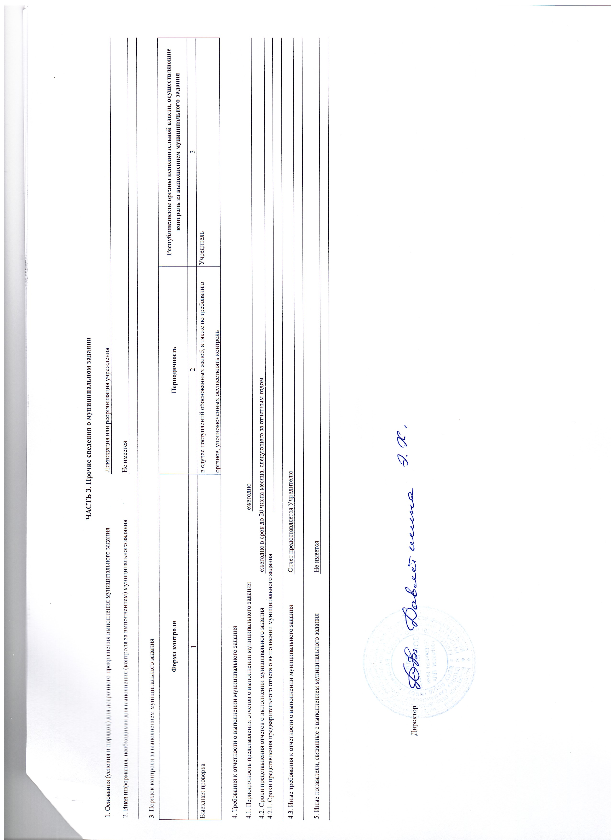
ЧАСТЬ 3. Прочие сведения о муниципальном задании

1. Основания (условия и порядок) для досрочного прекращения выполнения муниципального задания |  |  |  | Ликвидация или реорганизация учреждения

2. Иная информация, необходимая для выполнения (контроля за выполнением) муниципального задания

3. Порядок контроля за выполнением муниципального задания

Форма контроля |  |  |  | Периодичность | Республиканские органы исполнительной власти, осуществляющие контроль за выполнением муниципального задания
1 |  |  |  | 2 | 3
Выездная проверка |  |  |  | в случае поступлений обоснованных жалоб, а также по требованию органов, уполномоченных осуществлять контроль | Учредитель

4. Требования к отчетности о выполнении муниципального задания

4.1. Периодичность представления отчетов о выполнении муниципального задания |  |  | ежегодно

4.2. Сроки представления отчетов о выполнении муниципального задания |  | ежегодно в срок до 20 числа месяца, следующего за отчетным годом
4.2.1. Сроки представления предварительного отчета о выполнении муниципального задания

4.3. Иные требования к отчетности о выполнении муниципального задания |  | Отчет предоставляется Учредителю

5. Иные показатели, связанные с выполнением муниципального задания |  | Не имеется

 | Директор

